Sheet1
시군구_1 | 시군구_2 | 지상태양광 | 건물태양광 | 육상풍력 | Units | technology | scale | LCOE | Units
가평군 | 없음 | 155 | 137 | 246 | 원/kWh | PV | 100 | 152 | 원/kWh
고양시 | 덕양구 | 379 | 360 | 263 | 원/kWh | PV | 1000 | 134.2 | 원/kWh
고양시 | 일산동구 | 524 | 506 | 267 | 원/kWh | PV | 3000 | 129.2 | 원/kWh
고양시 | 일산서구 | 521 | 504 | 242 | 원/kWh | PV | 20000 | 123.4 | 원/kWh
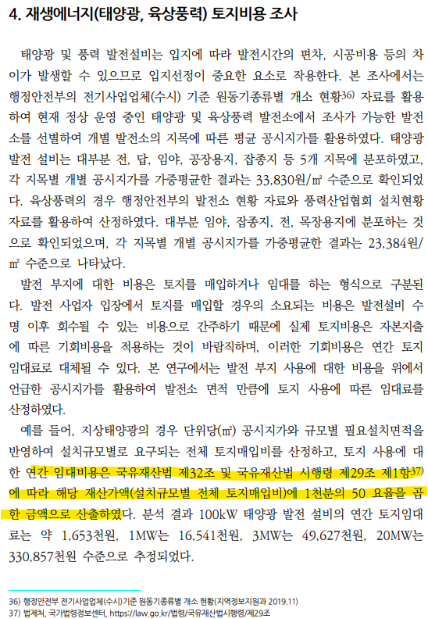
과천시 | 없음 | 650 | 632 | 243 | 원/kWh | rftp_PV | 100 | 133.9 | 원/kWh
광명시 | 없음 | 744 | 726 | 246 | 원/kWh | agri_PV | 1000 | 157.9 | 원/kWh | 산업단지 | rftp_PV | 규모에 상관없이 건물태양광 지역별 | 31
광주시 | 없음 | 237 | 219 | 261 | 원/kWh | flot_PV | 3000 | 162.1 | 원/kWh | 물류단지 | rftp_PV | 규모에 상관없이 건물태양광 지역별 | 31
구리시 | 없음 | 592 | 573 | 319 | 원/kWh |  |  |  |  | 공공건축물 | rftp_PV | 규모에 상관없이 건물태양광 지역별 | 31
군포시 | 없음 | 546 | 528 | 238 | 원/kWh |  |  |  |  | 공동주택 | rftp_PV | 규모에 상관없이 건물태양광 지역별 | 31
김포시 | 없음 | 261 | 243 | 208 | 원/kWh
남양주시 | 없음 | 267 | 249 | 257 | 원/kWh |  |  |  |  | 산지 | PV | 규모별 (임대비용: 재산가액의 5%) | 엄청 많이 | 4 | interpoloation
동두천시 | 없음 | 203 | 185 | 269 | 원/kWh |  |  |  |  | 도로유휴부지 | PV | 규모별 (임대비용: 재산가액의 5%) | 엄청 많이 | 4 | interpoloation
부천시 | 없음 | 991 | 973 | 242 | 원/kWh |  |  |  |  | 주차장 | PV | 규모에 상관없이 지상태양광 지역별 | 31
성남시 | 분당구 | 1,139 | 1,120 | 270 | 원/kWh
성남시 | 수정구 | 722 | 703 | 257 | 원/kWh |  |  |  |  | 농지 | agri_PV | 규모별, agri_PV에서 지가 포함해서?? | 엄청많이
성남시 | 중원구 | 873 | 854 | 254 | 원/kWh
수원시 | 권선구 | 507 | 489 | 248 | 원/kWh |  |  |  |  | 육상정수역 | flot_PV | 그냥 단층으로(162.1원)
수원시 | 영통구 | 773 | 755 | 269 | 원/kWh
수원시 | 장안구 | 444 | 425 | 213 | 원/kWh
수원시 | 팔달구 | 933 | 915 | 259 | 원/kWh
시흥시 | 없음 | 393 | 376 | 219 | 원/kWh
안산시 | 단원구 | 334 | 317 | 169 | 원/kWh
안산시 | 상록구 | 504 | 486 | 223 | 원/kWh
안성시 | 없음 | 168 | 150 | 227 | 원/kWh
안양시 | 동안구 | 1,140 | 1,121 | 266 | 원/kWh
안양시 | 만안구 | 654 | 636 | 218 | 원/kWh
양주시 | 없음 | 225 | 207 | 268 | 원/kWh
양평군 | 없음 | 166 | 148 | 274 | 원/kWh
여주시 | 없음 | 161 | 144 | 298 | 원/kWh
연천군 | 없음 | 146 | 129 | 245 | 원/kWh
오산시 | 없음 | 407 | 389 | 251 | 원/kWh
용인시 | 기흥구 | 489 | 471 | 244 | 원/kWh
용인시 | 수지구 | 556 | 538 | 249 | 원/kWh
용인시 | 처인구 | 212 | 194 | 234 | 원/kWh
의왕시 | 없음 | 451 | 432 | 227 | 원/kWh
의정부시 | 없음 | 443 | 425 | 294 | 원/kWh
이천시 | 없음 | 178 | 160 | 275 | 원/kWh
파주시 | 없음 | 205 | 187 | 247 | 원/kWh
평택시 | 없음 | 239 | 221 | 204 | 원/kWh
포천시 | 없음 | 166 | 148 | 281 | 원/kWh
하남시 | 없음 | 492 | 473 | 262 | 원/kWh
화성시 | 없음 | 220 | 203 | 187 | 원/kWh

